Logic Case
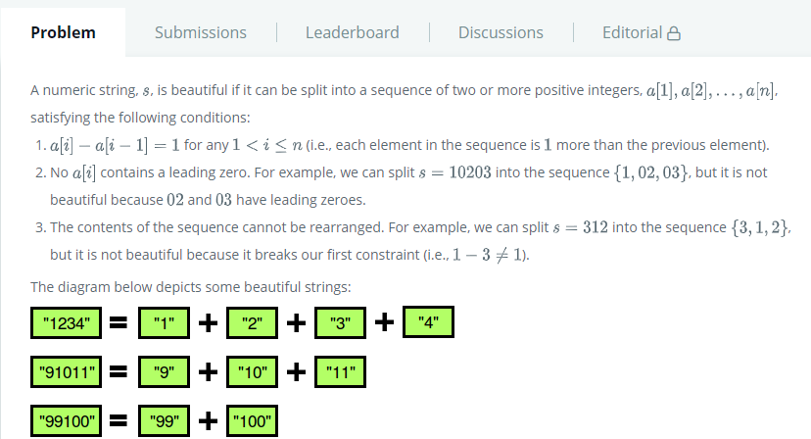
Soal 01 | String - Camel Case
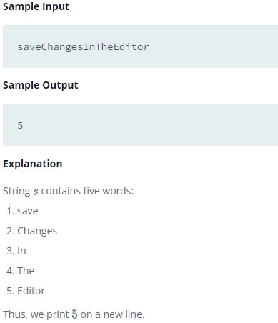

Soal 02 | String - Caesar Cipher
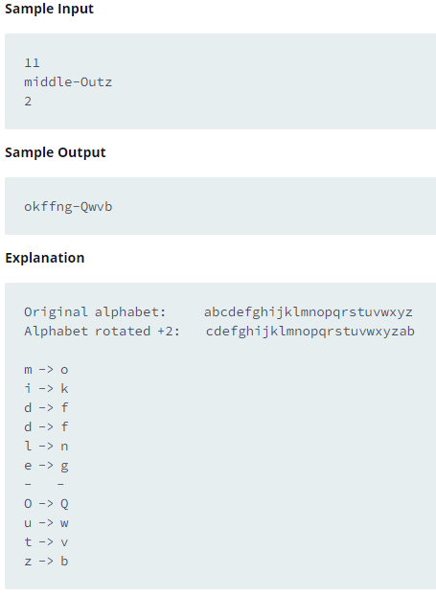

Soal 3 | String - Strong Password
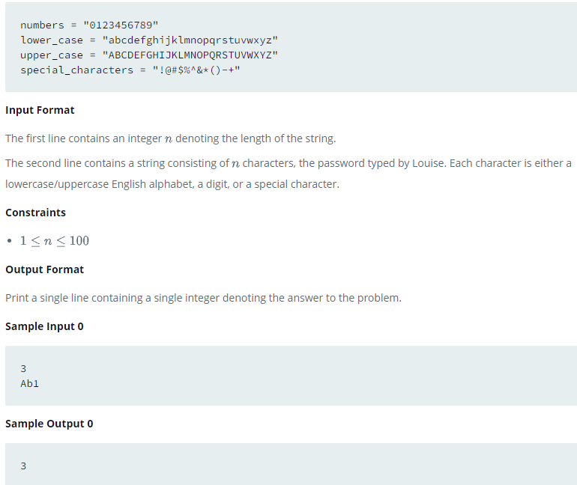

Soal 04 | String - Mars Exploration
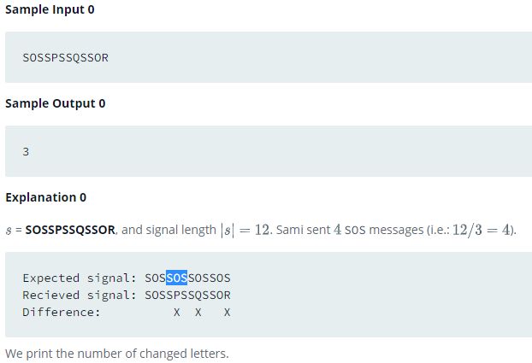

Soal 5 | String - Separated The Number

